基礎設計
クエスト基礎設計フォーマット

 | 基本情報
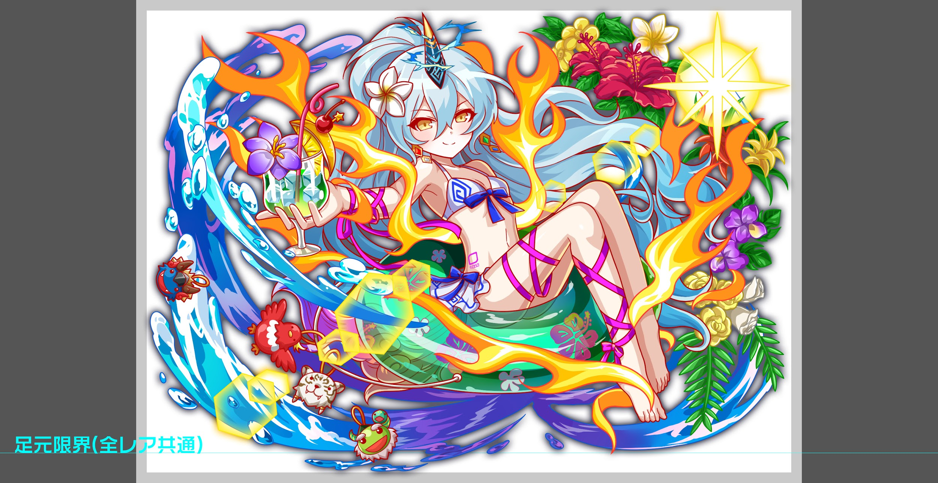
 |  | クエスト名 | 夏☆襲来！
 |  | 難易度 | ウィザード級/超絶級
 |  | ボスキャラクター名称 | 水着麒麟
 |  | 特徴 | 属性 黄属性 種族 ゴッド タイプ バランス

 |  | ステージギミック
 |  | フロア構成要望 | 5フロア
 |  | 実現したいユーザー体験 | ■難易度 ウィザードと超ウィザードの間くらい ■対抗ユニット 水着オイラー(特攻) ■やらせたいこと ・クラッシュフィーバーを遊んでくれているお客様に、夏イベントを楽しんでもらいたい ・水着オイラーを持っていれば、マルチでも連れて行ってもらえる難易度を目指したい （水着麒麟がほしい！→頑張って水着オイラーを手に入れてもらう→水着麒麟に挑戦できる!の流れを実現したい） ・スキルバインドを使ってくる為、オイラーじゃないとスキルが使えないタイミングが生まれてしまう (スキルバインド無効必須レベルにはしないが、居ないとかなりきつい。ランスロR6でも大丈夫だが、メインは水着オイラー） ・道中に4神を出すべきか、水着キャラを出すべきかは要検討(可愛いキャラも多いため、出してあげたい) ■新しい要件と対応策 ・クエストタイトルは「夏☆襲来！」になりました →適用します ・背景は既存のウォータースライダーを使用してください →適用します ・水着キャラが集結。最低でも属性が黄のファラデーは出現させてください →フロア数とサイズに限りがあるため、敵の出現率にランダム要素を入れて実現します →フェス限の出現率が低めだと出た時にちょっと嬉しいかも…？ ・水着専用台詞があると良い →全ての敵ユニットに用意します | 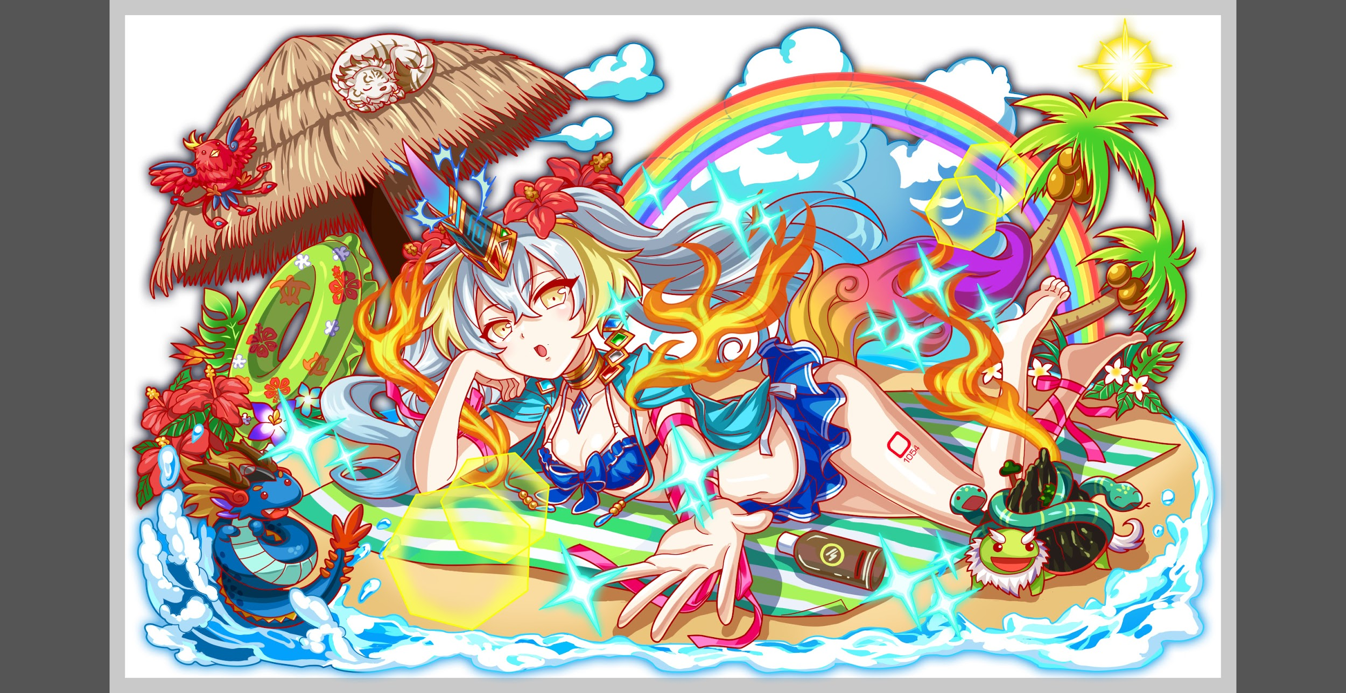

 |  | クリア報酬 | ボスドロップ率含め検討中 確定次第ご連絡いただく

 |  | 補足 | 季節イベントとして楽しんでもらうために道中の難易度は控えめ。セリフをメインとする。 フロア5のみウィザード級を上回る難易度で設計し、ゲージが進む毎に超ウィザード級の風格を見せる。

 | 活躍させたいユニット

 |  | ユニット名 | 概要コメント |  | ID | ユニット名 | ラベル | コスト | Level | HP | HP ＋値 | attack | attack ＋値 | heal | heal ＋値 | ＋値合計 | HP合計 | ユニットスキル | クラッシュスキル
 |  | R6 ハーメルン | バフ枠。オセとのセット発動が強力だが、スキルバインドを受けるのでタイミングを計る必要がある。 |  | 823 | 跳鼠の睡奏楽 ハーメルン | PremiumSS | 50 | 99 | 6394 |  | 4107 |  | 2936 |  | 0 | 25617 | 黄パネルを全てボムパネルに変換+3ターン緑属性の攻撃力と回復力を特大UP | 1体に超大ダメージ＋ 確率でスリープ付与
 |  | 水着オイラー | 特攻枠。高ステータス＋優秀なスキルに加え、スキルバインドを回避可能。 |  | 1047 | 水着オイラー（仮称） | PremiumSSS | 55 | 99 | 7114 |  | 4482 |  | 3670 |  | 0 |  | 青パネルを緑パネルに変換+1ターンの間青パネルを緑ボムとしてドロップ | 全体に大ダメージ+ 単体に特大ダメージ
 |  | R6 オセ | 攻撃枠。おなじみのユニットだがスキルバインドを回避可能。アビリティの有用性を周知できるかも。 |  | 806 | 全解の預智聖 オセ | PremiumS | 45 | 99 | 6345 |  | 5776 | 99 | 1923 |  | 99 |  | パネルを3つランダムでSCパネルに変換する | 1体に特大ダメージ
 |  | R6 彦星 | 回復枠。ハートボムドロップは2ターン継続するので、スキルバインドされる前に使えると安心。 |  | 1044 | 恋狩の色星主 彦星 | DropWizS | 45 | 99 | 5764 |  | 4210 |  | 3722 | 99 | 99 |  | ランダムで最大7つ緑ボムパネル(大)を生成+2ターンハートボムパネルをドロップ | 1体に超大ダメージ+ 1ターン緑属性の回復力中UP
 |  |  | ※ウィザード級：HP24000 超絶級：HP18000

 | フロア構成

 |  | フロア１
 |  | 登場ユニット | 概要・行動パターン | スピード |  | 攻撃1回のダメージ量目安
 |  | 水着ケツァ or 水着オイラー | 緑属性の水着ユニット（ケツァ・オイラー）からランダムで1体が登場する。 オイラーの出現率を低めに設定して、オイラーが出た時ちょっとしたラッキー感を出したい。 ケツァ戦では致命的なダメージを受けることはないので、すぐに突破しても良いし滞在しても良い。 オイラーは1ターン目で永続の低確率ボムパネルドロップを授けて去っていく。 | 1 |  | 5000

 |  | フロア2
 |  | 登場ユニット | 概要・行動パターン | スピード
 |  | 水着ルキフグス or 水着メビウス | 青属性の水着ユニット（ルキフグス・メビウス）からランダムで1体が登場する。 メビウスの出現率を低めに設定して、メビウスが出た時ちょっとしたラッキー感を出したい。 メビウスの方が若干強い代わりに、倒すと永続の5%リジェネがもらえる（救済要素）。 | 2 |  | 8000

 |  | フロア3
 |  | 登場ユニット | 概要・行動パターン | スピード
 |  | 水着フェンリル or 水着シュレ | 赤属性の水着ユニット（フェンリル・シュレ）からランダムで1体が登場する。 シュレの出現率を低めに設定して、シュレが出た時ちょっとしたラッキー感を出したい。 シュレの方が若干強い代わりに、倒すと永続のCパネル生成短縮がもらえる（救済要素）。 | 2 |  | 9000

 |  | フロア4
 |  | 登場ユニット | 概要・行動パターン | スピード
 |  | 水着バルドル or 水着ファラデー | 黄属性の水着ユニット（バルドル・ファラデー）からランダムで1体が登場する。 ファラデーの出現率を低めに設定して、ファラデーが出た時ちょっとしたラッキー感を出したい。 シュレの方が若干強い代わりに、倒すと永続の低確率Cパネルドロップがもらえる（救済要素）。 | 2 |  | 8000

 |  | フロア5
 |  | 登場ユニット | 概要・行動パターン | スピード
 |  | 麒麟 R5 | 【開幕】セリフのみ 【常時】青パネル吸収攻撃 【常時】7回連続攻撃 【3ターン毎】グラビティ（50%） ――― 1ゲージ目は青パネルを優先的に消すこと以外、特に注意する点がない。 どんなにHPが低くてもグラビティで死ぬことはないので、それを視野に入れてハートを使えると楽になる。 | 2 |  | 13000
 |  | 麒麟 R6 | 【開幕】攻撃頻度が1に変化（白虎要素） 【常時】青パネル吸収攻撃 【常時】全体攻撃+青パネル10個生成 【4ターン毎】3ターン攻撃力UP（朱雀要素） 【HP50%以下】青パネル吸収攻撃+4ターンスキルバインド ――― 長期戦になると攻撃力UP状態が継続するので、耐えられなくなる前に突破できると吉。 ただしHP50%以下で4ターンのスキルバインドを仕掛けてくるため、3ゲージ目のことも見越して突破タイミングを計りたい（水着オイラーがいれば即突破でも大丈夫な設計にする）。 | 2→1 |  | 9000
 |  | 麒麟 R6 | 【開幕】グラビティ（90%）+フィーバーゲージ減少 【1ターン目】青パネル出現率UP(青龍要素)+Nターン目に大津波を発生させる(予告) 【常時】全体攻撃 【3ターン毎】青パネル吸収攻撃+1ターンスキルバインド 【HP50%以下】5ターン防御力UP（玄武要素） 【10ターン目】津波に飲み込まれる(即死攻撃) ――― 開幕でHPとフィーバーをゴッソリ持っていかれるため、2ターン目までに立て直す。 この時、2ゲージ目のスキルバインドが残っていると立て直しにくいので、タイミングには注意が必要。 水着オイラーがいればスキルバインドが掛からないため、HPを調整する必要が無くなる。 以降はなるべく青パネルを吸収されないように気をつけて戦う。 HP50%以下で防御力がかなり上がるため、直前で一気に削ることができれば有利になる。 | 1 |  | 10000
 |  |  | ■要件 ・青パネル出現率UP(海をイメージ) ・ゴッドキラー → 想定パーティにゴッドが多いため避けたい ・青パネル吸収攻撃+高確率スキルバインド(水を感電させて攻撃、しびれてスキルが使えない) ・Nターン後に大津波を発生させる(予告) ・津波に飲み込まれる(即死攻撃) ・4神の行動(玄武:防御力UP/朱雀:攻撃力UP/白虎:行動頻度UP/青龍:全体攻撃)

